入会申込書記入例
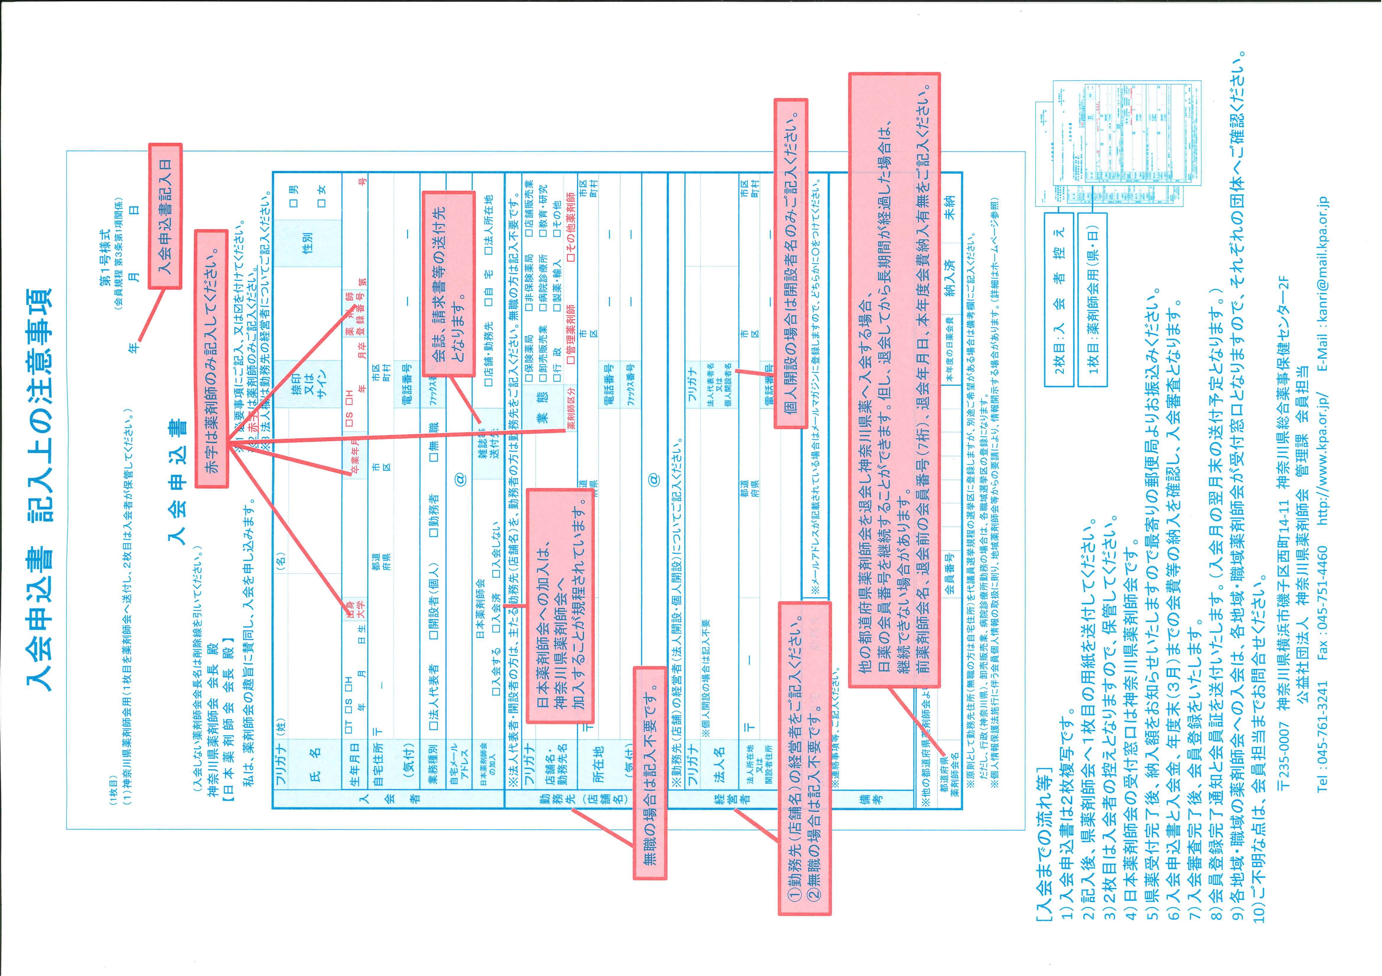

入会申込書
・入力後、印刷をして１枚目を郵送してください。
・２枚目は会員控えですので、お手元にお持ちください。
(1枚目) |  |  |  |  |  |  |  |  |  |  |  |  |  |  |  |  |  |  |  |  |  |  |  |  |  | 第１号様式
（1）神奈川県薬剤師会用（1枚目を薬剤師会へ送付し、2枚目は入会者が保管してください。） |  |  |  |  |  |  |  |  |  |  |  |  |  |  |  |  |  |  |  |  |  |  |  |  |  | (会員規程 第3条第１項関係)
 |  |  |  |  |  |  |  |  | 入 会 申 込 書 |  |  |  |  |  |  |  |  |  |  | 年 |  |  | 月 |  |  | 日

・黄色部分に入力してください
・緑色部分はクリックしてから選択してください
（入会しない薬剤師会会長名は削除線を引いてください）
神奈川県薬剤師会 会長 殿
【日 本 薬 剤 師 会 会長 殿 】
 | 私は、薬剤師会の趣旨に賛同し、入会を申し込みます。 |  |  |  |  |  |  |  |  |  |  |  |  | ※1 必要事項にご記入、又は■を付けてください。 ※2 赤字は薬剤師のみご記入ください。 ※3 法人欄は勤務先の経営者についてご記入ください。

印刷後に捺印
またはサイン
入 会 者 | フリガナ | （姓） |  |  |  |  |  |  | （名） |  |  |  |  | 捺印 又は サイン |  |  |  |  |  |  |  | 性別 |  | □ | 男
 | 氏 名
 |  |  |  |  |  |  |  |  |  |  |  |  |  |  |  |  |  |  |  |  |  |  |  | □ | 女
 | 生年月日 | □ | T | □ | S | □ | Ｈ | 出身 大学 |  |  |  |  | 大学 | 卒業 年月 | □ | Ｓ | □ | Ｈ | □ | R | 薬剤師 登録番号 |  | 第 |  |  |  | 号
 |  |  | 年 |  | 月 |  | 日生 |  |  |  |  |  |  |  |  |  | 年 |  |  | 月卒
 | 自宅住所 | 〒 |  |  |  |  |  |  |  | 県
 | （気付） |  |  |  |  |  |  |  |  |  |  |  |  |  |  |  | 電話番号 |  |  |  |  | － |  |  | －
 | 業務種別 | □ | 法人代表者 |  |  |  | □ | 開設者（個人） |  |  | □ | 勤務者 | □ | 無 職 |  |  | ﾌｧｯｸｽ番号 |  |  |  |  | － |  |  | －
 | 自宅メール アドレス |  |  |  |  |  |  |  |  |  |  |  | ＠
 | 日本薬剤師会 の加入 | 日本薬剤師会 |  |  |  |  |  |  |  |  |  |  | 雑誌等 送付先 |  | □ | 店舗・勤務先 |  |  |  | □ | 自 宅 |  | □ | 法人所在地
 |  | □ | 入会する |  |  |  | □ | 入会済 |  | □ | 入会しない
勤務先（店舗名） | ※法人代表者・開設者の方は、主たる勤務先（店舗名）を、勤務者の方は勤務先をご記入ください。無職の方は記入不要です。
 | フリガナ |  |  |  |  |  |  |  |  |  |  |  |  |  |  | 業 態 |  |  | □ | 保険薬局 |  | □ | 非保険薬局 |  | □ | 店舗販売業
 | 店舗名・勤務先名 |  |  |  |  |  |  |  |  |  |  |  |  |  |  |  |  |  | □ | 卸売販売業 |  | □ | 病院診療所 |  | □ | 教育・研究
 |  |  |  |  |  |  |  |  |  |  |  |  |  |  |  |  |  |  | □ | 行政 |  | □ | 製薬・輸入 |  | □ | その他
 |  |  |  |  |  |  |  |  |  |  |  |  |  |  |  | 薬剤師区分 |  |  | □ | 管理薬剤師 |  |  | □ | その他薬剤師
 | 所在地 | 〒 |  |  |  |  |  |  |  | 県
 |  |  |  |  |  |  |  |  |  |  |  |  |  |  |  |  | 電話番号 |  |  |  |  | － |  |  | －
 | （気付） |  |  |  |  |  |  |  |  |  |  |  |  |  |  |  | ﾌｧｯｸｽ番号 |  |  |  |  | － |  |  | －
 | 勤務先ﾒｰﾙ アドレス |  |  |  |  |  |  |  |  |  |  |  | ＠
経営者 | ※勤務先（店舗）の経営者（法人開設・個人開設）についてご記入ください。
 | フリガナ |  |  |  |  |  |  |  |  |  |  |  |  |  |  |  | フリガナ
 | 法人名 | ※個人開設の場合は記入不要 |  |  |  |  |  |  |  |  |  |  |  |  |  |  | 法人代表者名 又は 個人開設者名

 | 法人所在地 又は 開設者住所 | 〒 |  |  |  |  |  |  |  | 県
 |  |  |  |  |  |  |  |  |  |  |  |  |  |  |  |  | 電話番号 |  |  |  |  | － |  |  | －
 | （気付） |  |  |  |  |  |  |  |  |  |  |  |  |  |  |  | ﾌｧｯｸｽ番号 |  |  |  |  | － |  |  | －
メールマガジン 登録先 |  | □ | 自宅 |  |  | □ | 勤務先 |  |  | ※メールアドレスが記載されている場合はメールマガジンに登録しますので、どちらか選択してください。
備考 | ※連絡事項等、ご記入ください。

※他の都道府県薬剤師会より移動された場合は、移動元の都道府県名と会員番号をご記入ください。 |  |  |  |  |  |  |  |  |  |  |  |  |  |  |  |  |  |  | 退会年月日 |  |  |  | 年 |  | 月 |  | 日
都道府県 薬剤師会名 |  |  |  |  |  |  |  |  | 会員番号 |  |  |  |  |  |  |  |  |  | 本年度の日薬会費 |  |  | □ | 納入済み |  | □ | 未納
 | ※原則として勤務先住所（無職の方は自宅住所）を代議員選挙規程の選挙区に登録しますが、別途ご希望がある場合は備考欄にご記入ください。
 | ただし、行政（神奈川県）、卸売販売業、病院診療所勤務の場合は、各職域選挙区の登録になります。
 | ※個人情報保護法施行に伴う会員個人情報の取扱に則り、地域薬剤師会等からの要請により、情報開示する場合があります。（詳細はホームページ参照）
・こちらは入会者控えですので、お手元にお持ちください。
 |  |  |  |  |  |  |  |  |  |  |  |  |  |  |  |  |  |  |  |  |  |  |  |  |  | 第１号様式
(2枚目) |  |  |  |  |  |  |  |  |  |  |  |  |  |  |  |  |  |  |  |  |  |  |  |  |  | (会員規程 第3条第１項関係)
（2）入会者控用 |  |  |  |  |  |  |  |  | 入 会 申 込 書 |  |  |  |  |  |  |  | 0 |  |  | 年 | 0 |  | 月 | 0 |  | 日

（入会しない薬剤師会会長名は削除線を引いてください）
神奈川県薬剤師会 会長 殿
【日 本 薬 剤 師 会 会長 殿 】
 | 私は、薬剤師会の趣旨に賛同し、入会を申し込みます。

入 会 者 | フリガナ | （姓） |  | 0 |  |  |  |  | （名） |  | 0 |  |  |  |  |  |  |  |  |  |  | 性別 |  | □ | 男
 | 氏 名 | 0 |  |  |  |  |  |  | 0
 |  |  |  |  |  |  |  |  |  |  |  |  |  |  |  |  |  |  |  |  |  |  |  | □ | 女
 | 生年月日 | □ | T | □ | S | □ | H | 出身 大学 |  |  |  |  | 大学 | 卒業 年月 | □ | Ｓ | □ | Ｈ | □ | R | 薬剤師 登録番号 |  | 第 |  |  |  | 号
 |  | 0 | 年 | 0 | 月 | 0 | 日生 |  |  |  |  |  |  |  |  |  | 年 |  |  | 月卒
 | 自宅住所 | 〒 | 0 |  |  |  | 0 |  |  | 県 | 0
 | （気付） | 0 |  |  |  |  |  |  |  |  |  |  |  |  |  |  | 電話番号 |  |  | 0 |  | － | 0 |  | － | 0
 | 業務種別 | □ | 法人代表者 |  |  |  | □ | 開設者（個人） |  |  | □ | 勤務者 | □ | 無 職 |  |  | ﾌｧｯｸｽ番号 |  |  | 0 |  | － | 0 |  | － | 0
 | 自宅メール アドレス | 0 |  |  |  |  |  |  |  |  |  |  | ＠ | 0
 | 日本薬剤師会 の加入 | 日本薬剤師会 |  |  |  |  |  |  |  |  |  |  | 雑誌等 送付先 |  | □ | 店舗・勤務先 |  |  |  | □ | 自 宅 |  | □ | 法人所在地
 |  | □ | 入会する |  |  |  | □ | 入会済 |  | □ | 入会しない
勤務先（店舗名） | ※法人代表者・開設者の方は、主たる勤務先（店舗名）を、勤務者の方は勤務先をご記入ください。無職の方は記入不要です。
 | フリガナ |  |  |  |  |  |  |  |  |  |  |  |  |  |  | 業 態 |  |  | □ | 保険薬局 |  | □ | 非保険薬局 |  | □ | 店舗販売業
 | 店舗名・勤務先名 | 0 |  |  |  |  |  |  |  |  |  |  |  |  |  |  |  |  | □ | 卸売販売業 |  | □ | 病院診療所 |  | □ | 教育・研究
 |  |  |  |  |  |  |  |  |  |  |  |  |  |  |  |  |  |  | □ | 行政 |  | □ | 製薬・輸入 |  | □ | その他
 |  |  |  |  |  |  |  |  |  |  |  |  |  |  |  | 薬剤師区分 |  |  | □ | 管理薬剤師 |  |  | □ | その他薬剤師
 | 所在地 | 〒 | 0 |  |  |  | 0 |  |  | 県 | 0
 |  | 0 |  |  |  |  |  |  |  |  |  |  |  |  |  |  | 電話番号 |  |  | 0 |  | － | 0 |  | － | 0
 | （気付） | 0 |  |  |  |  |  |  |  |  |  |  |  |  |  |  | ﾌｧｯｸｽ番号 |  |  | 0 |  | － | 0 |  | － | 0
 | 勤務先ﾒｰﾙ アドレス | 0 |  |  |  |  |  |  |  |  |  |  | ＠ | 0
経営者 | ※勤務先（店舗）の経営者（法人開設・個人開設）についてご記入ください。
 | フリガナ |  |  |  |  |  |  |  |  |  |  |  |  |  |  |  | フリガナ
 | 法人名 | ※個人開設の場合は記入不要 |  |  |  |  |  |  |  |  |  |  |  |  |  |  | 法人代表者名 又は 個人開設者名 |  |  | 0 |  |  |  | 0

 | 法人所在地 又は 開設者住所 | 〒 | 0 |  |  |  | 0 |  |  | 県 | 0
 |  | 0 |  |  |  |  |  |  |  |  |  |  |  |  |  |  | 電話番号 |  |  | 0 |  | － | 0 |  | － | 0
 | （気付） | 0 |  |  |  |  |  |  |  |  |  |  |  |  |  |  | ﾌｧｯｸｽ番号 |  |  | 0 |  | － | 0 |  | － | 0
メールマガジン 登録先 |  | □ | 自宅 |  |  | □ | 勤務先 |  |  | ※メールアドレスが記載されている場合はメールマガジンに登録しますので、どちらか選択してください。
備考 | ※連絡事項等、ご記入ください。

※他の都道府県薬剤師会より移動された場合は、移動元の都道府県名と会員番号をご記入ください。 |  |  |  |  |  |  |  |  |  |  |  |  |  |  |  |  |  |  | 退会年月日 |  |  |  | 年 |  | 月 |  | 日
都道府県 薬剤師会名 |  |  |  |  |  |  |  |  | 会員番号 |  |  |  |  |  |  |  |  |  | 本年度の日薬会費 |  |  | □ | 納入済み |  | □ | 未納
 | ※原則として勤務先住所（無職の方は自宅住所）を代議員選挙規程の選挙区に登録しますが、別途ご希望がある場合は備考欄にご記入ください。
 | ただし、行政（神奈川県）、卸売販売業、病院診療所勤務の場合は、各職域選挙区の登録になります。
 | ※個人情報保護法施行に伴う会員個人情報の取扱に則り、地域薬剤師会等からの要請により、情報開示する場合があります。（詳細はホームページ参照）

